홍대개미(포스도입)
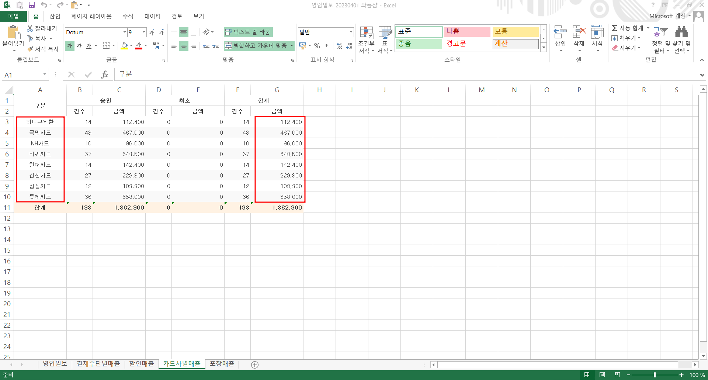
 | 홍대개미 청량리역사점 | 홍대개미 | 876-85-01534 | 001534
 |  |  |  |  |  |  |  |  | 1048656659 | 119948 | 033138 | 007072 | 037726 | 015419 | 072014 | 045602 | 054231
일 자 | 현금매출액 | 입금기한 | 입금일자 | 입금금액 | 잔액 | 카드매출액 | 할인액 | 총매출액 | 하나 | 위쳇페이 | KB국민 | NH농협 | 비씨 | 현대 | 신한 | 삼성 | 롯데 | 합계
2026-03-01
2026-03-02
2026-03-03
2026-03-04
2026-03-05
2026-03-06
2026-03-07
2026-03-08
2026-03-09
2026-03-10
2026-03-11
2026-03-12
2026-03-13
2026-03-14
2026-03-15
2026-03-16
2026-03-17
2026-03-18
2026-03-19
2026-03-20
2026-03-21
2026-03-22
2026-03-23
2026-03-24
2026-03-25
2026-03-26
2026-03-27
2026-03-28
2026-03-29 | - | 0 |  | - |  |  |  |  |  |  | 335,900 | - | 809,800 | 209,200 | 1,013,100 | 402,200 | 312,300 | 293,600 | 236300
2026-03-30
2026-03-31
합계

25.09.18~27.08.31 |  | 16.50%
27.09.01~28.08.31 |  | 17.50%
 |  | 단, 영업 개시 1년 후 1년 월평균 임대료의 70%로 재설정
수수료율 | 16.50% | 최소 |  | 임대을매출 |  | 임대을매출원가
임대료 |  | 9,000,000 |  | 임대을매출원가 |  | 임대을매출_할인
VAT |  |  |  |  |  | 임대을매출_수수료
합계 |  |  |  |  |  | 예수부가세
 |  |  |  |  |  | 미지급금
매출원가 |  |  |  |  |  | 미수금
할인
미지급금

* 당사 카드 단말기 사용 (국민 004-01-0415258 계좌)
* 상품대지급일 (익월 10일까지) - 카드매출금에서 수수료 제외 후 입금

